상품제안서
보온보냉 쇼핑 캐리어 | 상품코드: F23587

 |  |  |  |  |  |  | 02-412-0044 | www.easy1.co.kr
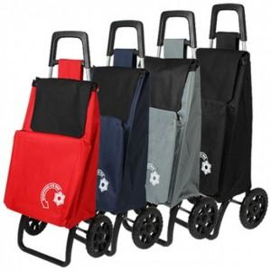

【상세/제작정보】 | * 앞주머니만 보온보냉 기능이 있으며, 보온보냉시간은 1~3시간 입니다.

【인쇄/포장옵션】 | 실크 / 포장불가능

【공급단가】 | 수량 | 100~ | 300~ | 500~ | 1,000~ | 3,000~
*VAT별도 | 단가 | 18,220원 | 17,550원 | 16,870원 | 16,200원 | 15,790원

【상품 URL】 | https://dev.easy1.co.kr:443/src/goods_detail.php?gdno=23587

